Sheet1
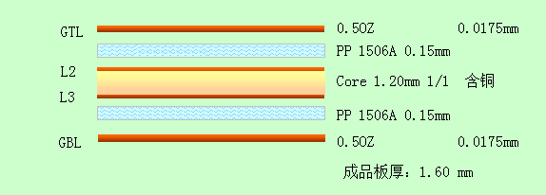
1 | PCB Stack

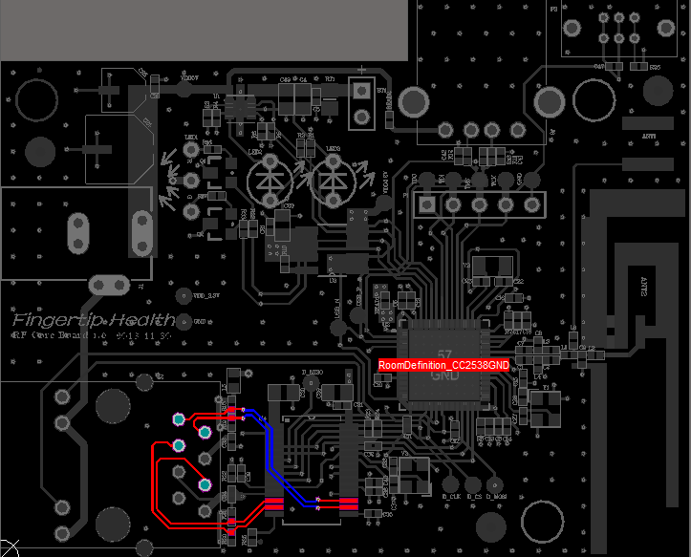
2 | ENET RX/TX width=8mil
 | 差分阻抗控制100Ω

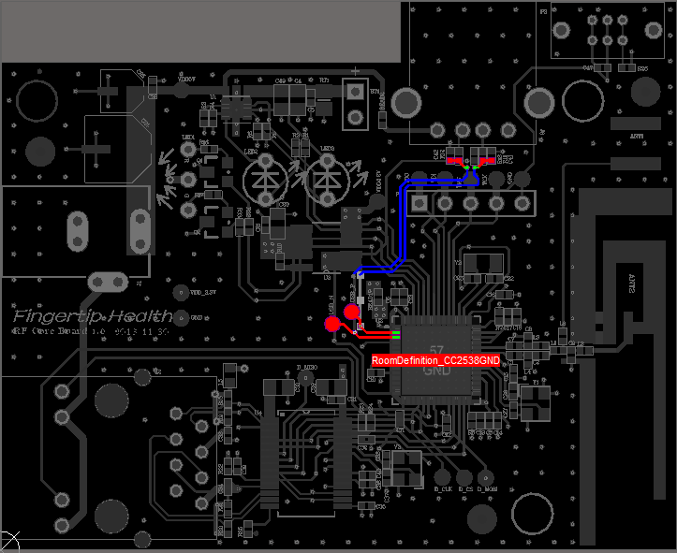
3 | USB width=10mil
 | 差分阻抗控制90Ω

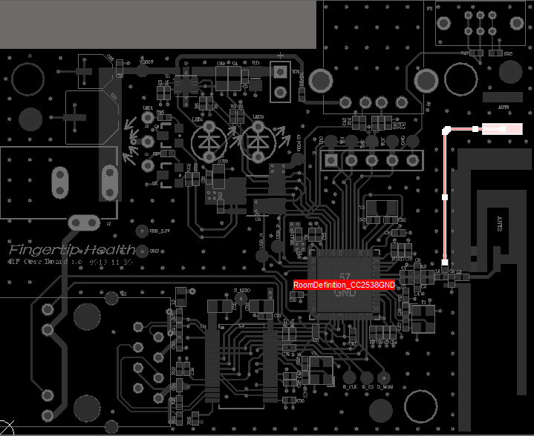
4 | RF width=10mil
 | 阻抗控制50Ω

